místa
jméno | příjmení | přezdívka | adresa
Václav | Svoboda | Mikeš | Jana Augusty 271, Mladá Boleslav, 293 01
Ivana | Trummová | Ivča | Markovická 662, Hradec Králové, 50003
Lukáš | Vondrák | Lachtan | Ppor. Příhody 1107, Vlašim 25801 | mapa je k dispozici na:
Marie | Víravská | Mája | Chodská 28, Praha 2, 120 00 | https://www.google.com/fusiontables/embedviz?q=select+col3+from+1sUVRTky9JBDrDyE8lgSXamR67Mmot1c34vDUPX0&viz=MAP&h=false&lat=49.58590928822614&lng=16.5581071923827&t=1&z=7&l=col3&y=3&tmplt=5&hml=GEOCODABLE
Zuzana | Rambousková |  | Orelská 3, Praha 10, 10100 | a vypadá asi takhle:
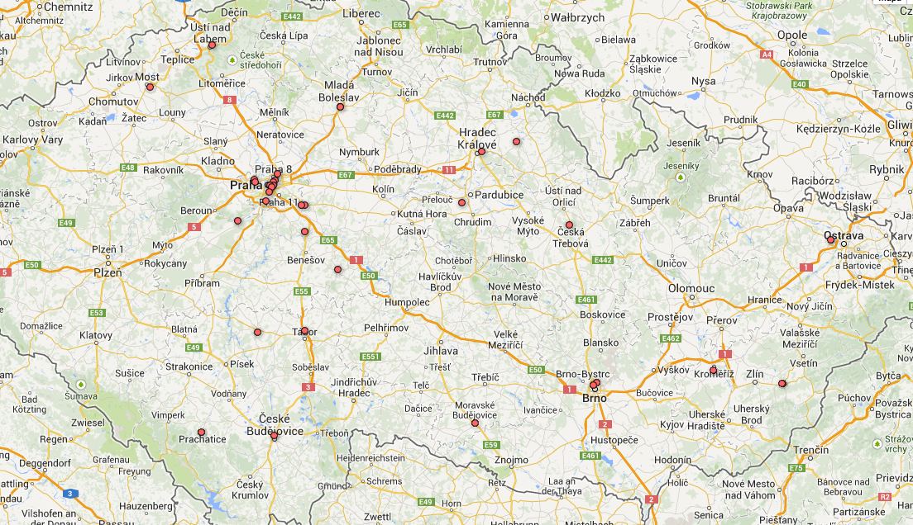
Nikola | Šťastná | Hadřík | Soumarská 592, Prachatice, 38301
Martin | Slabý | Tarzan | Viničná 215 Mladá Boleslav 29301
Tereza | Matušíková | Píďalka | Vojanova 28, Ústí nad Labem, 400 07
Kateřina | Nováková | MicroWendy | Blechova 914, Milevsko 39901
Martin | Herda | Jestřáb | Senohrabská 193, Pyšely, 25167
Anna | Daňhelová | Piši | Plovdivská 7, Praha 4 14300
Martin | Buňka | Šotek | Na Výšině 1262 Česká Třebová 56002
Antonín | Mareček | Rak | Žerotínova 61, Praha 3 130 00
Martin | Hrubeš | Marťas | Starý Mateřov, 114, Pardubice 53002
Kateřina | Kubečková | Kukačka | Čánka 37, Opočno 51773
Zuzana | Gašparínová | Vosa | Podskalí 93
Lucie | Cisariková |  | Hraniční 17, Praha 3 130 00
Anna | Vařeková | Barbie | Šumavská, 1811/5, Říčany, 251 01
Pavla | Krejčová | Pája | Stoklasná Lhota 72, Tábor 39137
Marta | Fischerová | Lach | Šrobárova 34, Praha 10, 10100
Daniel | Klobouček | Kaktus | K Rovinám 399, Lety, 252 29
Martin | Vančura | Žralok | Karolíny Světlé, 519/3, České Budějovice, 37004
Ludmila | Tydlitátová | Muška | Šrobárova 19, Praha 3, 130 00
Tereza | Lausová | Mia | Na Makytůvkách 175/6 Ostrava 70800
Filip | Černý | Bobeš | U nových domů I 3/524 Praha 4 Krč 140 00
Hana | Dvořáčková | Mimoň | Slušovská 15, Vizovice, 763 12
Jan | Peterka | Obr | Českolipská 400/20, Praha 9, 19000
Karolína | Smolková | Smúla | Aloise Háby 787, Vizovice 763 12
Tereza | Šmigolová | Treska | Na Petřinách 40, Praha, 16200
Karolína | Břinková | Charlie | Blahoslavova, 435, Moravské Budějovice, 676 02
Šárka | Kloudová | Šklíba | Na Volánové 16, Praha 6, 160 00
Jan | Rozsypálek | Paleček | Lesní 279, Kroměříž, 76701
Denisa | Sedláčková | Kecka | Tábor 55, Brno - Královo pole, 61200
Tereza | Kašparová | Čmelda | Čekanková 14,612 00
Hien | Ho Thi Dieu | Linda | Lidická 72/18, Most 434 01

kraje
jméno | příjmení | přezdívka | adresa
Václav | Svoboda | Mikeš | Jana Augusty 271, Mladá Boleslav, 293 01 | Středočeský
Ivana | Trummová | Ivča | Markovická 662, Hradec Králové, 50003 | Královehradecký
Lukáš | Vondrák | Lachtan | Ppor. Příhody 1107, Vlašim 25801 | Středočeský
Marie | Víravská | Mája | Chodská 28, Praha 2, 120 00 | Praha
Zuzana | Rambousková |  | Orelská 3, Praha 10, 10100 | Praha
Nikola | Šťastná | Hadřík | Soumarská 592, Prachatice, 38301 | Jihočeský
Martin | Slabý | Tarzan | Viničná 215 Mladá Boleslav 29301 | Středočeský
Tereza | Matušíková | Píďalka | Vojanova 28, Ústí nad Labem, 400 07 | Ústecký
Kateřina | Nováková | MicroWendy | Blechova 914, Milevsko 39901 | Jihočeský
Martin | Herda | Jestřáb | Senohrabská 193, Pyšely, 25167 | Středočeský
Anna | Daňhelová | Piši | Plovdivská 7, Praha 4 14300 | Praha
Martin | Buňka | Šotek | Na Výšině 1262 Česká Třebová 56002 | Pardubický
Antonín | Mareček | Rak | Žerotínova 61, Praha 3 130 00 | Praha
Martin | Hrubeš | Marťas | Starý Mateřov, 114, Pardubice 53002 | Pardubický
Kateřina | Kubečková | Kukačka | Čánka 37, Opočno 51773 | Královehradecký
Zuzana | Gašparínová | Vosa | Podskalí 93 | Praha
Lucie | Cisariková |  | Hraniční 17, Praha 3 130 00 | Praha
Anna | Vařeková | Barbie | Šumavská, 1811/5, Říčany, 251 01 | Praha
Pavla | Krejčová | Pája | Stoklasná Lhota 72, Tábor 39137 | Jihočeský
Marta | Fischerová | Lach | Šrobárova 34, Praha 10, 10100 | Praha
Daniel | Klobouček | Kaktus | K Rovinám 399, Lety, 252 29 | Středočeský
Martin | Vančura | Žralok | Karolíny Světlé, 519/3, České Budějovice, 37004 | Jihočeský
Ludmila | Tydlitátová | Muška | Šrobárova 19, Praha 3, 130 00 | Praha
Tereza | Lausová | Mia | Na Makytůvkách 175/6 Ostrava 70800 | Ostravský
Filip | Černý | Bobeš | U nových domů I 3/524 Praha 4 Krč 140 00 | Praha
Hana | Dvořáčková | Mimoň | Slušovská 15, Vizovice, 763 12 | Zlínský
Jan | Peterka | Obr | Českolipská 400/20, Praha 9, 19000 | Praha
Karolína | Smolková | Smúla | Aloise Háby 787, Vizovice 763 12 | Zlínský
Tereza | Šmigolová | Treska | Na Petřinách 40, Praha, 16200 | Praha
Karolína | Břinková | Charlie | Blahoslavova, 435, Moravské Budějovice, 676 02 | Jihočeský
Šárka | Kloudová | Šklíba | Na Volánové 16, Praha 6, 160 00 | Praha
Jan | Rozsypálek | Paleček | Lesní 279, Kroměříž, 76701 | Zlínský
Denisa | Sedláčková | Kecka | Tábor 55, Brno - Královo pole, 61200 | Jihomoravský
Tereza | Kašparová | Čmelda | Čekanková 14,612 00 | Jihomoravský
Hien | Ho Thi Dieu | Linda | Lidická 72/18, Most 434 01 | Ústecký

 |  |  |  | Jihočeský | 5
 |  |  |  | Jihomoravský | 2
 |  |  |  | Královehradecký | 2
 |  |  |  | Ostravský | 1
 |  |  |  | Pardubický | 2
 |  |  |  | Praha | 13
 |  |  |  | Středočeský | 5
 |  |  |  | Ústecký | 2
 |  |  |  | Zlínský | 3

věk
jméno | příjmení | přezdívka | rodné číslo |  |  |  |  | věk: |  |  |  | holky: | kluci:
Václav | Svoboda | Mikeš | 930527/1041 | 93 | 19 | 1993 | 1993 | 21 | max: | 27 | 0 | 20 | 9
Ivana | Trummová | Ivča | 955710/3655 | 95 | 19 | 1995 | 1995 | 19 | median: | 20 | 5 | 3 | 3
Lukáš | Vondrák | Lachtan | 880504/0684 | 88 | 19 | 1988 | 1988 | 26 | průměr: | 20.6 | 0 | 23 | 12
Marie | Víravská | Mája | 925730/0074 | 92 | 19 | 1992 | 1992 | 22 |  |  | 5
Zuzana | Rambousková |  | 956230/0176 | 95 | 19 | 1995 | 1995 | 19 |  |  | 6
Nikola | Šťastná | Hadřík | 935524/1709 | 93 | 19 | 1993 | 1993 | 21 |  |  | 5
Martin | Slabý | Tarzan | 940110/1017 | 94 | 19 | 1994 | 1994 | 20 |  |  | 0
Tereza | Matušíková | Píďalka | 935926/3122 | 93 | 19 | 1993 | 1993 | 21 |  |  | 5
Kateřina | Nováková | MicroWendy | 935904/1758 | 93 | 19 | 1993 | 1993 | 21 |  |  | 5
Martin | Herda | Jestřáb | 931011/0425 | 93 | 19 | 1993 | 1993 | 21 |  |  | 1
Anna | Daňhelová | Piši | 955531/0171 | 95 | 19 | 1995 | 1995 | 19 |  |  | 5
Martin | Buňka | Šotek | 900827/3571 | 90 | 19 | 1990 | 1990 | 24 |  |  | 0
Antonín | Mareček | Rak | 921030/0055 | 92 | 19 | 1992 | 1992 | 22 |  |  | 1
Martin | Hrubeš | Marťas | 960524/3560 | 96 | 19 | 1996 | 1996 | 18 |  |  | 0
Kateřina | Kubečková | Kukačka | 915423/0173 | 91 | 19 | 1991 | 1991 | 23 |  |  | 5
Zuzana | Gašparínová | Vosa | 955920/0046 | 95 | 19 | 1995 | 1995 | 19 |  |  | 5
Lucie | Cisariková |  | 955322/0028 | 95 | 19 | 1995 | 1995 | 19 |  |  | 5
Anna | Vařeková | Barbie | 945309/0196 | 94 | 19 | 1994 | 1994 | 20 |  |  | 5
Pavla | Krejčová | Pája | 915402/1767 | 91 | 19 | 1991 | 1991 | 23 |  |  | 5
Marta | Fischerová | Lach | 945928/0050 | 94 | 19 | 1994 | 1994 | 20 |  |  | 5
Daniel | Klobouček | Kaktus | 931116/0001 | 93 | 19 | 1993 | 1993 | 21 |  |  | 1
Martin | Vančura | Žralok | 950817/1288 | 95 | 19 | 1995 | 1995 | 19 |  |  | 0
Ludmila | Tydlitátová | Muška | 936003/0020 | 93 | 19 | 1993 | 1993 | 21 |  |  | 6
Tereza | Lausová | Mia | 965519/5924 | 96 | 19 | 1996 | 1996 | 18 |  |  | 5
Filip | Černý | Bobeš | 960206/0050 | 96 | 19 | 1996 | 1996 | 18 |  |  | 0
Hana | Dvořáčková | Mimoň | 935823/6228 | 93 | 19 | 1993 | 1993 | 21 |  |  | 5
Jan | Peterka | Obr | 950221/0058 | 95 | 19 | 1995 | 1995 | 19 |  |  | 0
Karolína | Smolková | Smúla | 965112/4494 | 96 | 19 | 1996 | 1996 | 18 |  |  | 5
Tereza | Šmigolová | Treska | 945618/0162 | 94 | 19 | 1994 | 1994 | 20 |  |  | 5
Karolína | Břinková | Charlie | 956014/4924 | 95 | 19 | 1995 | 1995 | 19 |  |  | 6
Šárka | Kloudová | Šklíba | 935926/0042 | 93 | 19 | 1993 | 1993 | 21 |  |  | 5
Jan | Rozsypálek | Paleček | 870302/4836 | 87 | 19 | 1987 | 1987 | 27 |  |  | 0
Denisa | Sedláčková | Kecka | 945607/4122 | 94 | 19 | 1994 | 1994 | 20 |  |  | 5
Tereza | Kašparová | Čmelda | 955928/4086 | 95 | 19 | 1995 | 1995 | 19 |  |  | 5
Hien | Ho Thi Dieu | Linda | 925821/4284 | 92 | 19 | 1992 | 1992 | 22 |  |  | 5

 |  |  | 18
 |  |  | 18
 |  |  | 18
 |  |  | 18
 |  |  | 18 | věk: | 18 | 19 | 20 | 21 | 22 | 23 | 24 | 25 | 26 | 27
 |  |  | 19 | počet | 4 | 9 | 5 | 9 | 3 | 2 | 1 | 0 | 1 | 1
 |  |  | 19
 |  |  | 19
 |  |  | 19
 |  |  | 19
 |  |  | 19
 |  |  | 19
 |  |  | 19
 |  |  | 19
 |  |  | 20
 |  |  | 20
 |  |  | 20
 |  |  | 20
 |  |  | 20
 |  |  | 21
 |  |  | 21
 |  |  | 21
 |  |  | 21
 |  |  | 21
 |  |  | 21
 |  |  | 21
 |  |  | 21
 |  |  | 21
 |  |  | 22
 |  |  | 22
 |  |  | 22
 |  |  | 23
 |  |  | 23
 |  |  | 24
 |  |  | 26
 |  |  | 27

zkušenosti
 |  | zástupce oddílové vedoucí | hlavní vedoucí oddílu světlušek | Rádce
vedoucí oddílu: | 7 | zástupce oddílové vedoucí | vedoucí | rádce družiny
zástupce vedoucího oddílu: | 9 | Zástupce oddílového vedoucího | vedoucí oddílu | rádce družiny roverů
ve vedení oddílu | 9 | Zástupce vedoucí | vedoucí oddílu | Rádkyně družiny
rádce družiny | 6 | zástupce vedoucího oddílu | Vedoucí oddílu | vedoucí družiny
jiné (RR - ORJ) | 1 | zástupce vedoucího oddílu | Vedoucí skautů | Vedoucí družiny skautů
 |  | Zástupce vedoucího oddílu světlušky | vůdce oddílu
 |  | Zástupce vůdce oddílu, oddílový hospodář
 |  | zástupce vůdkyně dívčího oddílu

 |  | aktivní činovník oddílu (oddíl. rádce) |  |  | Zpravodajka pro rovery a rangers ORJ
 |  | člen vedení oddílu
 |  | rádce oddílu, dá-li se tak nazvat bývalý rádce družiny, který se nyní specializoval na oddíl
 |  | Rádce vlčat
 |  | vedoucí mladších světlušek a vlčat
 |  | vedoucí, hodpodář (v oddíle, samozřejmě)
 |  | Vedu mladši ďeti(vlčata a světlušky) u nás v oddíle.
 |  | vedoucí světlušek
 |  | Zdravotnice na táborech, přes rok pomoc s vedením na dálku

práce-studium
práce | 2
gymnasium | 12
jiná SŠ | 1
VŠ | 18

